Ver.G -- Cập nhật 08.2023 CMM
Casting 鑄物
Prototype
Machining 加工品
Mass production
Information |  | Customer |  | Supplier
Name |  | BWES |  | VULCAN
Part Name 品名 |  | HOUSING HOUSING & PINS |  | HOUSING HOUSING & PINS
Part No 品番 |  | - |  | A2012004
Drawing number |  | E1060059238A0 |  | E1060059238A0
Drawing version |  | G |  | Machining_Drw.ver.G_Circle num.ver.15
Xem lịch sử sửa đổi trong file Master management
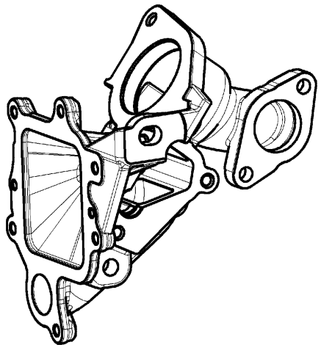
Drawing Image |  |  |  |  |  |  |  |  |  | NA | Không áp dụng/ Not applicable
 |  |  |  |  |  |  |  |  |  | ∆ | Đang thảo luận/ In Discusion
 |  |  |  |  |  |  |  |  |  | Mặt đo lường/ Measured surface
 |  |  |  |  |  |  |  |  |  | □ | Gia công đến gia công/ Machining to machining
 |  |  |  |  |  |  |  |  |  | ○ | Phôi đến gia công/ casting to machining
 |  |  |  |  |  |  |  |  |  | ● | Phôi đến phôi/ casting to casting
 |  |  |  |  |  |  |  |  |  | Phân loại đặc tính/ Classified Char.
 |  |  |  |  |  |  |  |  |  | ○ | OTC: Đặc tính dung sai khác/ Other Toleranced Characteristics
 |  |  |  |  |  |  |  |  |  | <qc> | Quality Characteristics
 |  |  |  |  |  |  |  |  |  | <sc> | Special Characteristics
Circle number | Content check 檢查項目 |  | Specification |  |  | Unit | Measured surface | Classified Char. | Tool check |  |  | Judged
 | Characteristic | Symbol on drawing | Nominal | Lower tol | Upper tol
170 | Runout Độ đảo |  | 0.030 | -0.030 | 0.000 | mm | □ |  | CMM Máy đo 3D |  |  | OK
171 | Profile of a surface Biên dạng mặt |  | 0.035 | -0.035 | 0.000 | mm | □ |  | CMM Máy đo 3D |  |  | OK
173 | Diamater Đường kính | Specified tolerance Dung sai cụ thể | 39.500 | -0.100 | 0.100 | mm | □ |  | CMM/Caliper Máy đo 3D/Thước kẹp |  |  | NG
174 | Concentricity Độ đồng tâm |  | 0.200 | -0.200 | 0.000 | mm | □ |  | CMM Máy đo 3D |  |  | OK
174-1 | Diamater Đường kính | Basic dimesion Kích thước cơ bản | 26.000 | -0.250 | 0.250 | mm | □ |  | CMM Máy đo 3D |  |  | ∆
175 | Diamater Đường kính | Specified tolerance Dung sai cụ thể | 25.400 | 0.000 | 0.200 | mm | □ |  | CMM/Caliper Máy đo 3D/Thước kẹp |  |  | NG
176-1 | Position Vị trí |  | 0.150 | -0.150 | 0.000 | mm | □ |  | CMM Máy đo 3D |  |  | OK
(X) | Position X Vị trí | Reference | 0.000 |  |  |  |  |  | CMM Máy đo 3D |  |  | ∆
(Y) | Position Y Vị trí | Reference | 0.000 |  |  |  |  |  | CMM Máy đo 3D |  |  | ∆
176-2 | Length Chiều dài | Basic dimesion Kích thước cơ bản | 33.670 | -0.0175 | 0.0175 | mm | □ | <qc> | CMM Máy đo 3D |  |  | ∆
177 | Length Chiều dài | Basic dimesion Kích thước cơ bản | 32.970 | -0.250 | 0.250 | mm | □ |  | CMM Máy đo 3D |  |  | ∆
178 | Position Vị trí |  | 0.150 | -0.150 | 0.000 | mm | □ |  | CMM Máy đo 3D |  |  | OK
181 | Angle Góc | Specified tolerance Dung sai cụ thể | 60.000 | -2.000 | 2.000 | Degree | □ |  | CMM Máy đo 3D |  |  | NG
182-1 | Diamater (Average) Đường kính |  | 40.000 | 0.000 | 0.025 | mm | □ | <sc> | CMM/Caliper Máy đo 3D/Thước kẹp |  |  | NG
182-2 | Diamater (Min) Đường kính |  | 40.000 | 0.000 | 0.025 | mm | □ | <sc> | CMM/Caliper Máy đo 3D/Thước kẹp |  |  | NG
182-3 | Diamater (Max) Đường kính |  | 40.000 | 0.000 | 0.025 | mm | □ | <sc> | CMM/Caliper Máy đo 3D/Thước kẹp |  |  | NG
184 | Perpendicularity Độ vuông góc |  | 0.080 | -0.080 | 0.000 | mm | □ |  | CMM Máy đo 3D |  |  | OK
185 | Angle Góc | Basic dimesion Kích thước cơ bản | 60.000 | -0.500 | 0.500 | Degree | □ |  | CMM Máy đo 3D |  |  | ∆
189 | Profile of a surface Biên dạng mặt |  | 0.300 | -0.300 | 0.000 | mm | □ |  | CMM Máy đo 3D |  |  | OK
 | Roundness Độ tròn | Ref | 0.000 | 0.000 | 0.000 | mm | □ |  | CMM Máy đo 3D |  |  | ∆

